01_(YBIGTA) 프로젝트_기능명세서
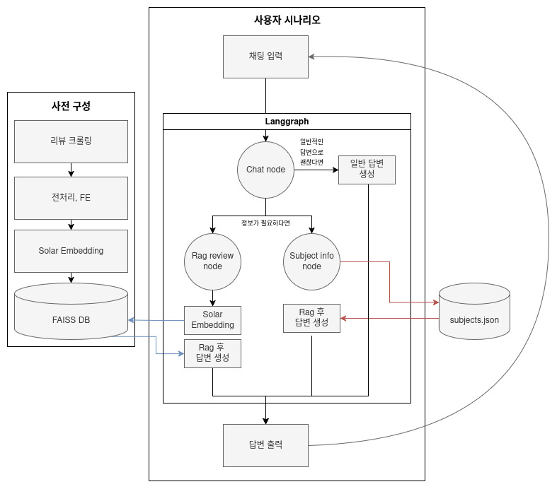
신입기수 교육세션 - RAG Agent 과제 명세서
프로젝트 목표 | "RAG · Agent 데모 구축 및 실시간 질의응답"

담당자 | 강성우, 엄준서, 한원석
산출물 목록 | 프로젝트 코드 | https://github.com/Eoo0m/YBIGTA_newbie_team_project/
데이터셋 | 내용 | 영화 기생충에 대한 리뷰 데이터
 | 특징 | 영화 리뷰 데이터, 전처리된 한국어 데이터
전체 파이프라인 | 데이터 구축 | 단계 |  | 설명
 |  | Data Loader |  | 주제 JSON · 리뷰 CSV 로드
 |  | Text Clean |  | 추가적인 전처리는 진행하지 않음
 |  | Embedding |  | Sentence-Transformers 임베딩
 |  | Vector DB 구축 |  | FAISS 인덱스(index.faiss + meta.json)
 | 사용자 시나리오 | Document Parse |  | 문서 HTML 형태로 파싱
 |  | Text Clean |  | 입력 원문 사용
 |  | Summarize |  | LLM 응답 요약(chat)
 |  | Embedding |  | 경로에서 쿼리 임베딩 생성
 |  | Retrieval |  | 쿼리 임베딩 후 FAISS 상위 k 검색
 |  | Classification |  | LLM/상태 기반 라우팅(chat | subject_info | rag_review)
 |  | Dash |  | Streamlit UI
기능 명세서와 전체 파이프라인들은 과제에 맞게 수정바랍니다. / 로직은 Draw.io로 그려서 CSV와 README에 첨부바랍니다.
프로젝트 기능 명세서 | 시스템 구축 파이프라인 | # | 모듈 | 설명 | 입력 | 출력 | 비고
 |  | 1 | Subjects Loader | 주제 카탈로그 로드(JSON) | JSON | Python dict
 |  | 2 | Reviews Loader | 리뷰 CSV 로드(인덱스 생성용) | CSV | 텍스트 목록
 |  | 3 | Embedding Loader | 임베딩 모델 로드 |  | encoder
 |  | 4 | Vector Index Build(FAISS) | 최초 1회 인덱스 생성 | 벡터 | index.faiss+meta.json
 |  | 5 | Graph Compile | LangGraph 컴파일 |  | compiled graph
 |  | 6 | UI Init | Streamlit 화면 구성 |  | UI
 | 사용자 실시간 흐름 | # | 모듈 | 설명 | 입력 | 출력 | 비고
 |  | 1 | 채팅 입력 | 사용자 메시지 수신 | 텍스트 | state(input,history)
 |  | 2 | 라우팅 결정 | should_continue(state.next_node) | next_node | chat|subject_info|rag_review
 |  | 3 | Subject Info | 목록 기반 프롬프트 → LLM | 질문+목록 | LLM 응답
 |  | 4 | RAG 검색 | FAISS에서 상위 k 문서 | 질문 | 컨텍스트 목록
 |  | 5 | RAG 응답 | 컨텍스트 프롬프트 → LLM | 질문+컨텍스트 | LLM 응답
 |  | 6 | Chat 응답 | 일반 대화 → LLM | 질문 | LLM 응답
 |  | 7 | 대화 기록 | 응답/프롬프트를 이력에 반영 |  | history 업데이트
대시보드 구성 |  | 섹션 |  | 구성 요소 | 예시
 |  | ① 채팅 입력 |  | 채팅 입력바, 전송 버튼 | "기생충 영화 정보 알려줘"
 |  | ② 채팅 답변 |  | md 형식으로 챗봇 답변을 보여줌 | “기생충은 계급 갈등을 다룬 봉준호 감독의...”

